環境構築
VSCでSpringBootの環境構築
 | ctrl + shift +P
 |  | 選択： | Spring Initializr: Create a Gradle Project…

今回構築するにあたって指定したもの
 | Spring Boot Version: |  |  |  | 4.0.3
 | Language: |  |  |  | Java
 | Group: |  |  |  | com.aoao
 | Artifact: |  |  |  | webgame（プロジェクト名とか）
 | Packaging: |  |  |  | Jar
 | Java Version: |  |  |  | 17

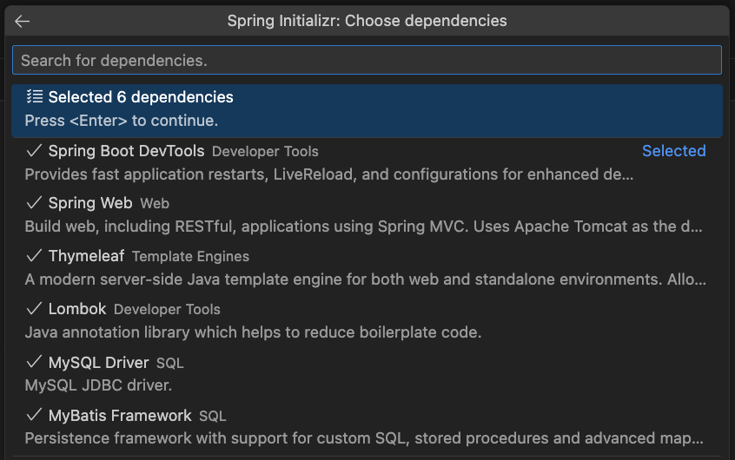

 | Dependency |  |  | 用途 |  | コメント
 | Spring Boot DevTools |  |  | 自動リロードなど開発効率向上 |  | 開発時のみ。実運用では不要
 | Spring Web |  |  | REST / MVCなどWebアプリ作成用 |  | ほぼ必須
 | Thymeleaf |  |  | HTMLテンプレートレンダリング |  | Web画面を作るなら必要
 | Lombok |  |  | Getter/Setterなど自動生成 |  | コードがすっきりするので便利
 | MySQL Driver |  |  | MySQL用のJDBCドライバ |  | DB接続用。今すぐ使わなくてもOK
 | MyBatis Framework |  |  | SQLマッピング用フレームワーク |  | DB操作をするなら便利

